行政事業レビューシート
 |  |  |  |  |  |  |  |  |  |  |  |  |  |  |  |  |  |  |  |  | 事業番号 |  |  |  |  |  | 0437
平成３０年度行政事業レビューシート |  |  |  |  |  |  |  |  |  |  |  |  |  |  |  |  |  |  |  | （ | 文部科学省 |  |  |  |  |  |  |  |  | ）
事業名 |  |  |  | 日本芸術院施設整備費 |  |  |  |  |  |  |  |  |  |  | 担当部局庁 |  |  |  | 文化庁 |  |  |  |  |  | 作成責任者
事業開始年度 |  |  |  | 平成２７年度 |  |  |  |  | 事業終了 （予定）年度 |  |  |  | 平成２９年度 |  | 担当課室 |  |  |  | 文化部芸術文化課 |  |  |  |  |  | 芸術文化課長 江﨑典宏
会計区分 |  |  |  | 一般会計
根拠法令 （具体的な 条項も記載） |  |  |  | 文部科学省設置法第２３条 日本芸術院令 |  |  |  |  |  |  |  |  |  |  | 関係する 計画、通知等 |  |  |  | -
主要政策・施策 |  |  |  | - |  |  |  |  |  |  |  |  |  |  | 主要経費 |  |  |  | その他の事項経費
事業の目的 （目指す姿を簡潔に。3行程度以内） |  |  |  | 日本芸術院所蔵の美術品を、より適切に保管・管理・運用するために美術品収蔵庫の機能を追加するとともに、経年劣化が著しい日本芸術院会館講堂等の空調設備の更新を行う。
事業概要 （5行程度以内。別添可） |  |  |  | ・作品搬出入時の作業負担軽減及び安全性向上のための作品搬出入用エレベーターの設置 ・作品の盗難防止等のセキュリティーの観点から必要となる監視カメラ及び入退室管理システムの設置 ・保存環境向上のために必要となる地下2階部分、地上2階部分の空調管理設備の設置 ・上野恩賜公園内の景観保護のために必要な外構の設置 ・今後増えていく所蔵作品を適切に保管、管理するために必要となる地下２階部分、地上2階部分を中心とした内装等の施工 ・経年劣化が著しく、既に不具合が生じている日本芸術院会館講堂等の空調設備の更新
実施方法 |  |  |  | 直接実施、委託・請負
予算額・ 執行額 （単位:百万円） |  |  |  |  |  |  |  |  |  |  | 27年度 |  |  | 28年度 |  |  |  | 29年度 |  |  |  | 30年度 |  |  |  | 31年度要求
 |  |  |  | 予算の状況 |  | 当初予算 |  |  |  |  | 132 |  |  | 126 |  |  |  | - |  |  |  | - |  |  |  | -
 |  |  |  |  |  | 補正予算 |  |  |  |  | - |  |  | - |  |  |  | - |  |  |  | -
 |  |  |  |  |  | 前年度から繰越し |  |  |  |  | - |  |  | 59 |  |  |  | 91 |  |  |  | - |  |  |  | -
 |  |  |  |  |  | 翌年度へ繰越し |  |  |  |  | ▲ 59 |  |  | ▲ 91 |  |  |  | - |  |  |  | -
 |  |  |  |  |  | 予備費等 |  |  |  |  | - |  |  | - |  |  |  | - |  |  |  | -
 |  |  |  |  |  | 計 |  |  |  |  | 73 |  |  | 94 |  |  |  | 91 |  |  |  | 0 |  |  |  | 0
 |  |  |  | 執行額 |  |  |  |  |  |  | 73 |  |  | 94 |  |  |  | 84
 |  |  |  | 執行率（％） |  |  |  |  |  |  | 100% |  |  | 100% |  |  |  | 92%
 |  |  |  | 当初予算＋補正予算に対する執行額の割合（％） |  |  |  |  |  |  | 55% |  |  | 75% |  |  |  | #DIV/0!
平成30・31年度 予算内訳 （単位：百万円） |  |  |  | 歳出予算目 |  |  |  |  |  |  | 30年度当初予算 |  |  | 31年度要求 |  |  |  | 主な増減理由
 |  |  |  | - |  |  |  |  |  |  | - |  |  | -

 |  |  |  | 計 |  |  |  |  |  |  | - |  |  | -
成果目標及び 成果実績 （アウトカム） |  |  |  | 定量的な成果目標 |  |  |  |  |  |  | 成果指標 |  |  |  |  |  | 単位 |  | 27年度 | 28年度 |  |  | 29年度 |  | 中間目標 |  |  | 目標最終年度
 |  |  |  |  |  |  |  |  |  |  |  |  |  |  |  |  |  |  |  |  |  |  |  |  | - |  | 年度 | - | 年度
 |  |  |  | 美術品収蔵庫及び本館において下記6項目の向上・改善を図ることを成果目標する。 ①エレベーターの設置による作業負担の軽減及び安全性の向上。 ②監視カメラ及び入退室管理システムの設置によるセキュリティー機能の向上。 ③空調管理設備の設置による作品保管環境の向上・改善。 ④外構設置による上野恩賜公園の景観保護。 ⑤内装等の施工による適切な保管環境の更なる確保 ⑥本館講堂等空調設備の更新による展示作品へのダメージの軽減及び円滑な業務の遂行。 |  |  |  |  |  |  | 美術品収蔵庫機能追加及び講堂等空調設備更新により向上・改善される項目数 |  |  |  | 成果実績 |  | ％ |  | 2 | 3 |  |  | 1 |  | - |  |  | -
 |  |  |  |  |  |  |  |  |  |  |  |  |  |  | 目標値 |  | ％ |  | 3 | 4 |  |  | 1 |  | - |  |  | -
 |  |  |  |  |  |  |  |  |  |  |  |  |  |  | 達成度 |  | ％ |  | 66 | 75 |  |  | 100 |  | - |  |  | -
根拠として用いた 統計・データ名 （出典） |  |  |  | 工事実施により，向上・改善される項目を成果目標とする

活動指標及び 活動実績 （アウトプット） |  |  |  | 活動指標 |  |  |  |  |  |  |  |  |  |  |  |  | 単位 |  | 27年度 | 28年度 |  |  | 29年度 |  | 30年度 活動見込 |  |  | 31年度 活動見込
 |  |  |  | 美術品収蔵庫の機能を追加及び本館講堂等の空調設備を更新する。 （当初見込み：当該年度における工事契約の予定件数） |  |  |  |  |  |  |  |  |  |  | 活動実績 |  | 件 |  | 2 | 3 |  |  | 1 |  | - |  |  | -
 |  |  |  |  |  |  |  |  |  |  |  |  |  |  | 当初見込み |  | 件 |  | 3 | 4 |  |  | 1 |  | - |  |  | -
単位当たり コスト |  |  |  | 算出根拠 |  |  |  |  |  |  |  |  |  |  |  |  | 単位 |  | 27年度 | 28年度 |  |  | 29年度 |  | 30年度活動見込
 |  |  |  | エレベーター設置工事の予算額（施設整備費）／ エレベーターの整備台数 ※28年度限り |  |  |  |  |  |  |  |  |  |  | 単位当たり コスト |  | 千円 |  | - | 30,000 |  |  | - |  | -
 |  |  |  |  |  |  |  |  |  |  |  |  |  |  | 計算式 |  | 30,000千円/１台 |  | - | 30,000千円/１台 |  |  | - |  | -
単位当たり コスト |  |  |  | 算出根拠 |  |  |  |  |  |  |  |  |  |  |  |  | 単位 |  | 27年度 | 28年度 |  |  | 29年度 |  | 30年度活動見込
 |  |  |  | 視カメラ設置工事の実績額（施設整備費）／整備面積（建物延べ面積） ※27年度限り |  |  |  |  |  |  |  |  |  |  | 単位当たり コスト |  | 千円 |  | 8 | - |  |  | - |  | -
 |  |  |  |  |  |  |  |  |  |  |  |  |  |  | 計算式 |  | 8,000千円/986.11㎡ |  | 8,000千円/986.11㎡ | - |  |  | - |  | -
単位当たり コスト |  |  |  | 算出根拠 |  |  |  |  |  |  |  |  |  |  |  |  | 単位 |  | 27年度 | 28年度 |  |  | 29年度 |  | 30年度活動見込
 |  |  |  | 空調管理設備設置工事の実績額（施設整備費）／整備面積（地下2階・地上2階部分の面積） ※27年度限り |  |  |  |  |  |  |  |  |  |  | 単位当たり コスト |  | 千円 |  | 217 | - |  |  | - |  | -
 |  |  |  |  |  |  |  |  |  |  |  |  |  |  | 計算式 |  | 64,000千円/294.98㎡ |  | 64,000千円/294.98㎡ | - |  |  | - |  | -
単位当たり コスト |  |  |  | 算出根拠 |  |  |  |  |  |  |  |  |  |  |  |  | 単位 |  | 27年度 | 28年度 |  |  | 29年度 |  | 30年度活動見込
 |  |  |  | 外構設置工事の実績額（施設整備費）／外構の整備個数 ※28年度限り |  |  |  |  |  |  |  |  |  |  | 単位当たり コスト |  | 千円 |  | - | 11,000 |  |  | - |  | -
 |  |  |  |  |  |  |  |  |  |  |  |  |  |  | 計算式 |  | 11,000千円 /個数 |  | - | 11,000千円/１個 |  |  | - |  | -
単位当たり コスト |  |  |  | 算出根拠 |  |  |  |  |  |  |  |  |  |  |  |  | 単位 |  | 27年度 | 28年度 |  |  | 29年度 |  | 30年度活動見込
 |  |  |  | 内装工事の実績額・予算額（施設整備費）／整備面積（地下2階・地上2階部分の面積） |  |  |  |  |  |  |  |  |  |  | 単位当たり コスト |  | 千円 |  | - | 104 |  |  | 190 |  | -
 |  |  |  |  |  |  |  |  |  |  |  |  |  |  | 計算式 |  | 実績額(千円)/429.13㎡ |  | - | 44,800千円/429.13㎡ |  |  | 81,486千円/429.13㎡ |  | -
政策評価、経済・財政再生アクション・プログラムとの関係 | 政策評価 | 政策 |  | -
 |  | 施策 |  | いずれの施策にも該当しないもの
 |  | 測定指標 |  | 定量的指標 |  |  |  |  |  |  |  |  |  |  |  |  | 単位 |  | 27年度 | 28年度 |  |  | 29年度 |  | 中間目標 |  |  | 目標年度
 |  |  |  |  |  |  |  |  |  |  |  |  |  |  |  |  |  |  |  |  |  |  |  |  |  |  | 年度 |  | 年度
 |  |  |  | - |  |  |  |  |  |  |  |  |  |  | 実績値 |  | - |  | - | - |  |  | - |  | - |  |  | -
 |  |  |  |  |  |  |  |  |  |  |  |  |  |  | 目標値 |  | - |  | - | - |  |  | - |  | - |  |  | -

 |  | 本事業の成果と上位施策・測定指標との関係
 |  | -

 | 経済・財政再生 アクション・プログラム | 改革項目 |  | 分野： |  |  | -
...
 | 点検結果 |  |  | 本事業は、貴重な財産である日本芸術院所蔵美術品の維持管理・保存を行うにあたり、現時点で附随されていない必要最低限の機能を追加して、保存環境をより向上させた事業である。本事業により収蔵環境が向上し、芸術院収蔵庫の運用に大いに資する事業であった。
 |  |  | 計画に基づき、平成２９年度をもって終了した。
...
 | 点検結果 |  |  | 本事業は、貴重な財産である日本芸術院所蔵美術品の維持管理・保存を行うにあたり、現時点で附随されていない必要最低限の機能を追加して、保存環境をより向上させた事業である。本事業により収蔵環境が向上し、芸術院収蔵庫の運用に大いに資する事業であった。
 |  |  | 計画に基づき、平成２９年度をもって終了した。
...
 |  | - |  |  |  |  |  |  |  | 平成23年度 |  | - |  |  |  | 平成24年度 |  |  | - |  |  |  |  | 平成25年度 |  | -
 |  | - |  |  |  |  |  |  |  | 平成27年度 |  | 新27-0047 |  |  |  | 平成28年度 |  |  | 425
 |  | 文部科学省 |  |  | ( |  |  | 0434 |  |  | )
 |  |  |  | ※平成29年度実績を記入。執行実績がない新規事業、新規要求事業については現時点で予定やイメージを記入。
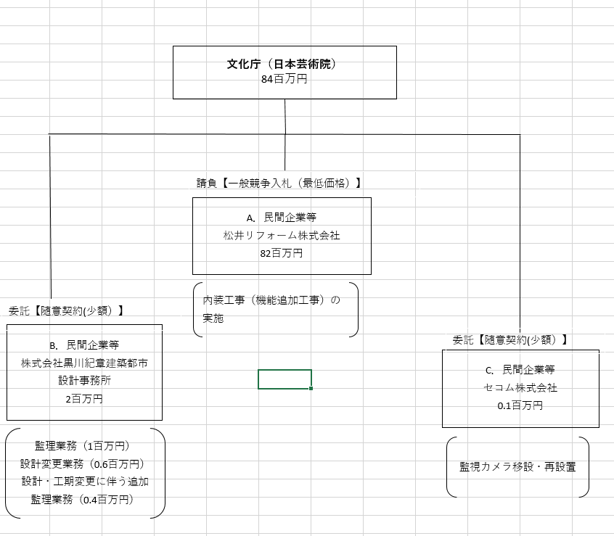
 |  |  |  | なお、金額は単位未満四捨五入して記載していることから、合計が一致しない場合がある。
...

